Closed Loop method
Guide til Ziegler Nichols Closed loop tuning!
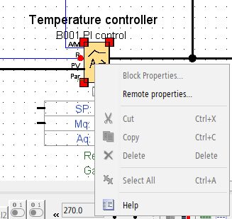
Vi bruker Opticontrols "robust controller" som er en modernisert versjon av Ziegler Nichols som er mer stabil og verdierne passer vår PLS PI blokk
Kilde
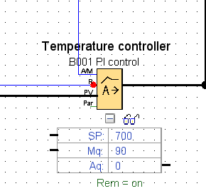
Fremgangsmåte
Del1 Kom i gang:
bruk test-kode, laste opp til PLS (kan bruke ØVELSE_ZN_CLOSED_LOOP_EKSEMPEL.lsc)
Aktiver online test i Logosoft
Aktiver plot gjennom å klikke på brillene på PI blokket
Høyreklikke PI blokket og velg remote properties, her skall vi manipulere verdier
Del 2 Finn selvsvingning
Sett "Parameter set" til "User defined" og slå av "Integration time"
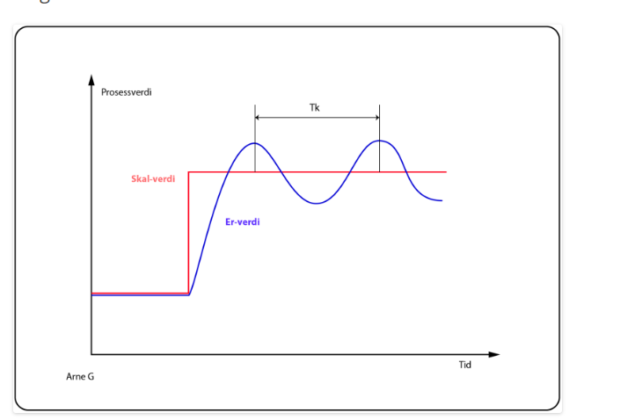
Skru trinnvis opp og ned "Controller amplification" og bytt mellom for eksempel 400 og 600 i "Set value" tils dess at du finner den amplification som gjør at prossen akkurat ender opp i selvsvingning
Skriv inn tallene nede i de gule sellene så regner formlene ut gode konstant-verduer for PI regulering av ditt system

Opticontrols, "ROBUST CONTROLLER" versjon av ZN |  | Mulitplicer med | Verdi til Logos PI-blokk
Kritisk forsterking for å oppnå svingning, (KC i logo) | 9.38 | 0.22 | 2.0636 | KC
Svingetid, (Tk i bilde) | 10 | 1.6 | 16 | sekunder

Utviklingsmulighet, endre på SP med ett knappentrykk

Skjermbilder her
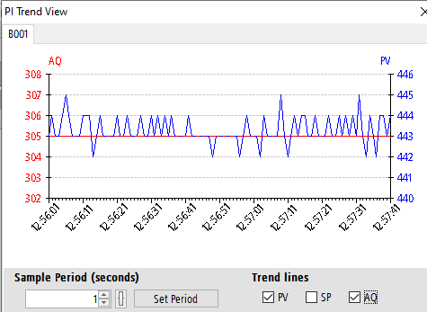
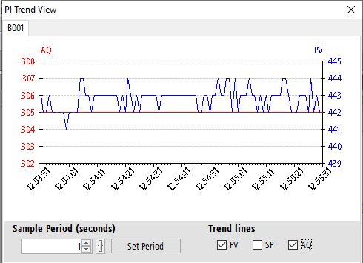

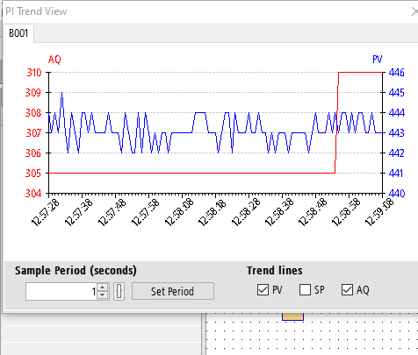
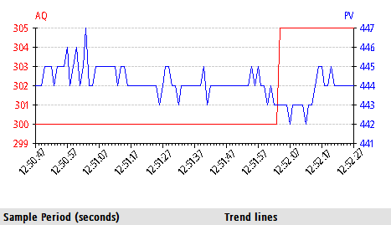

x | y
tid | temp
12:57:51 | 443
12:58:43 | 443

